#1
 |  | Biến Static và Global, Local

0 | Cần nhớ để trả lời
 |  | Được khai báo ở đâu ? định nghĩa ở đâu ?
 |  | Phạm vi truy cập được ?
 |  | Vòng đời, khi nào giải phóng ?

1 | Khái Niệm
 |  | Biến Local : Biến local trong C++ là biến được khai báo, định nghĩa trong phạm vi 1 funtion, class. Biến không thể truy cập từ bên ngoài khối chứa nó. Vòng đời của
 |  | biến local giới hạn trong phạm vi function, class đó và biến sẽ được giải phóng khi thoát khỏi phạm vi của nó.

 |  | Biến Global : Biến global trong C++ là biến được khai báo, định nghĩa trong phạm vi toàn chương trình ( nằm ngoài các function, class). Biến có thể truy cập trong
 |  | toàn bộ các khối của file chứa nó (Nếu kết hợp với extern thì có thể truy cập vào các file khác). Vòng đời của biến global là vòng đời của chương trình. Biến chỉ
 |  | được giải phóng khi chương trình kết thúc

 |  | Biến Static : Biến static trong C++ là biến chỉ được khởi tạo 1 lần duy nhất. Nếu khai báo trong phạm vi toàn chương trình, biến static sẽ có thể định nghĩa trong
 |  | file ( không thể kết hợp extern để định nghĩa ở file khác). Nếu khai báo trong phạm vi 1 function, class, biến static sẽ chỉ có thể định nghĩa ở trong function, class đó.
 |  | Vòng đời của biến static là vòng đời của chương trình, biến chỉ được giải phóng khi chương trình kết thúc.

1.2 | Khái niệm
 |  | Header Guard là phương thức để tránh lỗi re-define nội dung trong một file header.
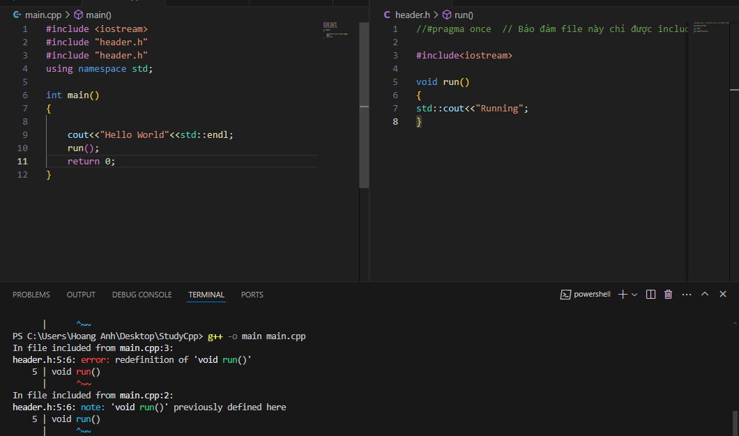

Khi không có header guard, sẽ bị dính lỗi re-define

 |  |  | Có 2 cách sử dụng header guard
 |  |  |  | Cách 1 : | Dùng cho chuẩn C/C++
 |  |  |  |  | #ifndef label
 |  |  |  |  | #define label
 |  |  |  |  | ……
 |  |  |  |  | Nội dung file .h
 |  |  |  |  | ……
 |  |  |  |  | #endif

Không bị báo lỗi re-define mặc dù include 2 lần

 |  |  |  | Cách 2 : | Không chuẩn C++, nhưng hầu hết các compiler hiện nay đều hỗ trợ ( GCC/ Clang/…)
 |  |  |  |  | #pragma once
 |  |  |  |  | ……
 |  |  |  |  | Nội dung file .h
Không bị báo lỗi re-define mặc dù include 2 lần
 |  |  |  |  | ……

1.1 | Khái niệm
 |  | extern | là lệnh để thông báo với compiler ( có thể thông báo trước hoặc sau khi định nghĩa biến) rằng : biến hoặc hàm này đã được khai báo tại nơi ( file ) khác, và tôi muốn sử dụng nó tại đây
 |  |  | Cách sử dụng :
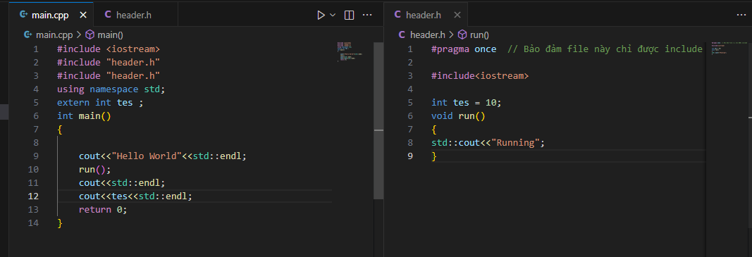

Nơi khai báo và định nghĩa

Nơi sử dụng

1.3 | Cách dùng
 |  | ../ hoặc ..\ đều được : Back ra ngoài 1 folder
 |  | / hoặc \ đều được : tiến vào trong 1 folder
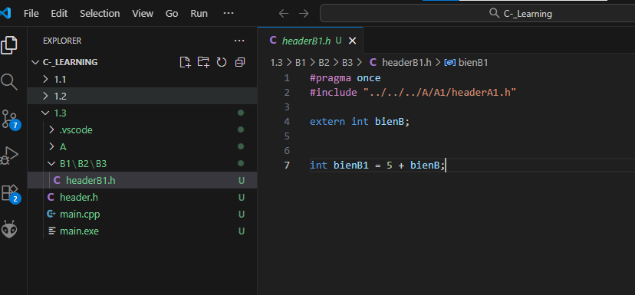

1.4 | Khái niệm
 | namespace là một vùng để phân rõ các biến, class, hàm, thư viện.
 | namespace là một cơ chế tổ chức biên dịch ( không chiếm vùng nhớ trong RAM)

 | Ưu điểm khi dùng "using namespace std; "
 |  | gọn gàng, đơn giản code
 | Nhược điểm :
 |  | không thích hợp cho làm dự án lớn, vì sẽ có nhiều namespace khác nhau, có thể dẫn đến lỗi khi gọi đến 2 phương thức trùng tên của 2 namespace khác nhau

#2
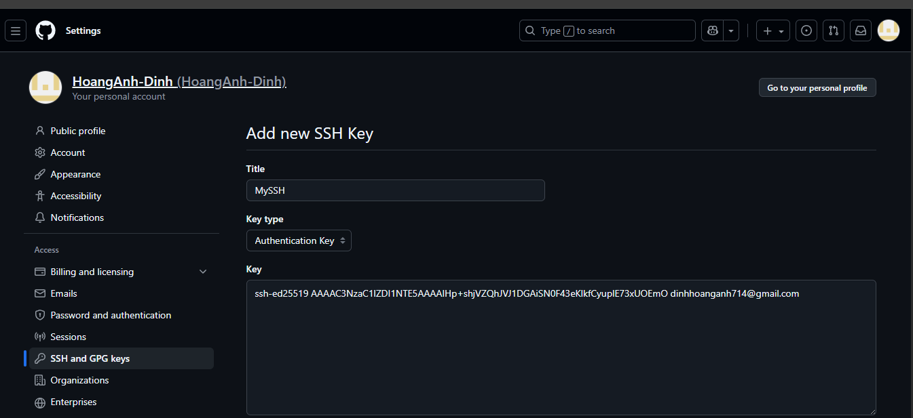
 |  | Git Clone

2 | Khái niệm
 |  | Git clone là tạo 1 folder workspace local, chứa 1 phần hoặc toàn bộ repo Git

2.1 | Khái niệm
 |  | Clone bằng SSH là phương thức sử dụng SSH Key để clone repo về máy local

 |  | Step thực hiện :
 |  | MUST | B1 | ssh-keygen -t ed25519 -C "your_email@example.com" | Tạo mới 1 SSH Key theo chuẩn ed25519
 |  |  | B2 | cat ~/.ssh/id_ed25519.pub | Đọc file SSH key vừa tạo, để copy nội dung SSH Key
 |  |  | B3 | Vào GitHub.com → góc phải trên → Settings | Cấu hình SSH key vừa tạo vào web
 |  |  |  | → SSH and GPG keys → New SSH key
 |  |  |  | → Đặt bừa title cho key và Paste SSH Key ở B2 vào
 |  | OPTIONAL | B4 | ssh -T git@github.com | Kiểm tra xem SSH Key đã ăn chưa, nếu rồi thì sẽ có thông báo "Hi …."
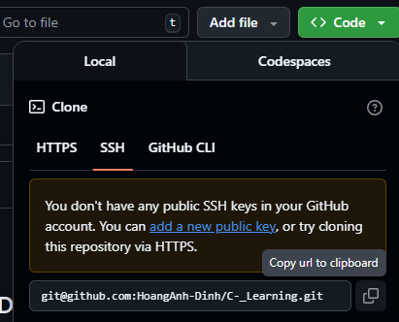
 |  | MUST | B5 | Mở Git và lấy URL SSH
 |  |  | B6 | Chạy lệnh :
 |  |  |  | git clone [URL SSH vừa lấy ở B5]

 |  | * Đến đây, mới hoàn thành phương thức xác thực thôi, còn để thực hiện đc các
 |  | action như pull, push,… cần config cho Account (git config) ( để Git định danh
 |  | mình và phân biệt với DEV khác)

2.2 | Khái niệm
 |  | git config dùng để cấu hình cho git các thuộc tính gồm tên, email, mạng, editor ( ví dụ VSCode),….
 |  |  |  | git config --global user.name "HoangAnh-DXH"
 |  |  |  | git config --global user.email "email_dang_ky_github_cua_ban@gmail.com"

2.3 | git clone bằng HTTPS
 |  | git clone <URL HTTPS lấy từ repo>

 |  | nhược điểm so với SSH : Mỗi lần pull/push phải xác thực bằng username/password hoặc personal access token

2.4 | git clone 1 phần ( sparse-checkout)
 |  | git clone --filter=blob:none --sparse <URL HTTPS Git>
 |  | Tiến tới thư mục cần clone 1 phần
 |  | git sparse-checkout set <Folder cần clone>
 |  | git sparse-checkout add <Folder cần clone>

#3
Git Fetch
 | Lệnh này có tác dụng tải về các metadata của git về local repo ( branch, commit, atree, tag, …)

 | cách dùng phổ biến
 | git fetch origin

Git Merge
 | Lệnh này có tác dụng merge các metadata đã tải ( sau khi fetch) của git về local repo

 | cách dùng phổ biến
 | git merge origin/<tên nhánh đang làm việc>

Lưu ý khi conflict lúc merge/rebase/pull

 | Khi tiến hành merge/pull/rebase, nếu đồng đội sửa file trùng với mình, thì sẽ dẫn đến conflict
 | lúc này phải tiến hành resolve conflict, hoặc quyết định xem giữ thay đổi nào

 | Trường hợp 1 :
 |  | Giữ thay đổi của mình
 |  |  | git checkout --our .
 |  |  | git add .
 |  |  | git commit -m "change like anhdxh"
 |  |  | git push
 | Trường hợp 2 :
 |  | Giữ thay đổi của họ
 |  |  | git checkout --their .
 |  |  | git add .
 |  |  | git commit -m "change like main"
 |  |  | git push

Git Rebase

 | Lệnh này có tác dụng biến nhánh của mình thành nhánh được chọn, sau đó đẩy tất cả các commit của mình lên đầu, tạo ra 1 lịch sử commint tuyến tính
 | đẹp, không bị rẽ nhánh như git pull

 | cách dùng phổ biến
 | git fetch origin
 | git rebase origin/<tên nhánh muốn rebase>

 | So sánh giữa git rebase và git pull
A
B
E
A
B
E
Pull
 | main |  |  | main
C
D
C
B
E
D
 |  |  | development |  | development

A
B
E
A
B
E
Rebase
 | main |  |  | main
C
D
B
E
C
D
 |  |  | development |  | development

 | Cẩn thận trong sử dụng git rebase khi nhánh đang có nhiều người cùng làm, nếu rebase mà không thống nhất trước có thể dẫn đến vỡ commit của họ

git cherry-pick
 | Khái niệm
 | git cherry-pick là lấy một commit cụ thể và merge vào nhánh đang làm việc

 | ví dụ
 | git checkout main
 | git cherry-pick <ID commit cần merge>

 | Nếu git cherry-pick có conflict, cần giải quyết xung đột sau đó :
 | git add .
 | git cherry-pick --continue

git reset
 | ví dụ
 | git reset --hard HEAD~1

 | Trong đó ~1 tức là lùi lại 1 commit

git stash
 | Giả sử đang ở nhánh phụ, chưa có điều kiện commit lại thì phải chuyển gấp sang nhánh main để làm việc, thì sẽ sử dụng git stash
 | git stash thì sẽ có tác dụng để tạm các thay đổi đang dở dang của nhánh làm việc vào stash stack, khi quay về nhánh cũ thì stash pop ra

 | ví dụ
 | git stash
 | git checkout main
 | Sau khi làm việc xong với main
 | git checkout dev
 | git stash pop |  | <- đẩy lại các thay đổi ra

git restore
 | Giả sử ta đang sửa 1 file, chưa add, thì sẽ sử dụng git restore để rollback file về trạng thái commit mới nhất mà chưa bị sửa

 | ví dụ
 | git restore <tên file>

